Online-Abschlüsse
MIT EINEM KLICK ZUM ONLINE-ABSCHLUSS
Damit es schnell und einfach geht.

Zahnzusatz
Stationär
 | Mehr Zahn |  | Mehr Komfort

 | https://ssl.barmenia.de/oa-zahn/#/Beitrag?app=makler&ADM=00161266 |  | https://ssl.barmenia.de/oa-s-zusatz/#/Beitrag?app=makler&ADM=00161266
Weitere Informationen
Weitere Informationen

Ambulant
Reiseversicherung
 | Mehr Gesundheit |  | Travel

 | https://ssl.barmenia.de/oa-ambulant/#/Beitrag?app=makler&ADM=00161266 |  | https://ssl.barmenia.de/oa-reise/#/Beitrag?app=makler&ADM=00161266
Weitere Informationen
Weitere Informationen

Pflegezusatz
Telemedizin
 | Pflege100 |  | MediApp

 | https://ssl.barmenia.de/oa-pflege/#/Beitrag?app=makler&ADM=00161266 |  | https://ssl.barmenia.de/oa-telearzt/#/Beitrag?app=makler&ADM=00161266
Weitere Informationen
Weitere Informationen

Online bis zu
25 EUR Tagessatz
Online bis zu
10 EUR Tagessatz

 | Krankentagegeld |  | Krankenhaustagegeld

 | https://ssl.barmenia.de/oa-kt/#/Beitrag?app=makler&ADM=00161266 |  | https://ssl.barmenia.de/oa-kt/#/Beitrag?app=makler&ADM=00161266
Weitere Informationen
Weitere Informationen
Antrag für höhere Absicherung
Antrag für höhere Absicherung

 | Zahn | https://ssl.barmenia.de/oa-zahn/#/Beitrag?app=makler&ADM= | Stationär | https://ssl.barmenia.de/oa-s-zusatz/#/Beitrag?app=makler&ADM=
 | Ambu | https://ssl.barmenia.de/oa-ambulant/#/Beitrag?app=makler&ADM= | Reise | https://ssl.barmenia.de/oa-reise/#/Beitrag?app=makler&ADM=
 | Pflege | https://ssl.barmenia.de/oa-pflege/#/Beitrag?app=makler&ADM= | Tele | https://ssl.barmenia.de/oa-telearzt/#/Beitrag?app=makler&ADM=
 | KT | https://ssl.barmenia.de/oa-kt/#/Beitrag?app=makler&ADM= | KHT | https://ssl.barmenia.de/oa-kt/#/Beitrag?app=makler&ADM=

Online-Abschlüsse für:
Stellen Sie weitere Fragen.
Maklerbetreuerin
Sarah Weigold
0170 1094533
sarah.weigold@barmenia.de
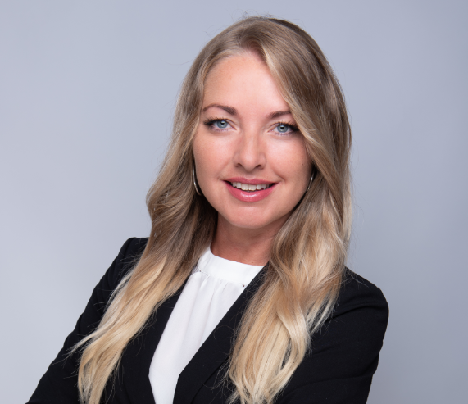

Vermittler-Nr.: |  | 00161266
Firma: |  | Daniel Dreyer

